생관
BOM등록 시 재고 현황 참고할 수 있도록....
(EX, 열선 재고; 실적입력 시점과 사용 시점의 차이로 인한 장부VS 실재고 차이)
# ERP 개선 요청 사항_생산관리부

1. BOM등록 관련
- 현상 : 거래중지, 폐기자재등 미사용자재가 BOM에 포함 되어 실적 처리시,
올바른 사용자재를 실적 건마다 찾는 공수 증가
- 원인 : BOM 입력시, BOM 복사 후, 수량 변경 기입으로 예상
- 대책 : ① BOM 복사 행위 금지
② BOM 복사시, 미사용 자재 로딩 금지 또는 경고 표기

2. 제품별 공정별 일괄 등록
- 현상 : 작업지시배포전, 신규 품번 재품별 공정별 등록 건 바이 건으로 진행 中
- 원인 : 일괄 등록 처리 불가 (미 등록 정보 일괄 불러오는 행위 불가)
- 대책 : BOM등록 품번 中 미등록 품번 일괄 불러오기 기능 추가

 | .

3. 특정자재 실적 일괄 투입 (과부족 자재 일괄 투입)
- 현상 : 이상자재 일괄 투입 불가, 미투입 자재, 변경 자재 등 (기간별, 지시별, 실적별, 비고내용별 등) 개별 기재로 작업 공수 다수 발생
- 원인 : 조회 구분 조건 부족과, 누적 조회 불가로 개별 진행중
- 대책 : 조회 구분 항목 증가, 누적 조회 가능으로 시스템 변경
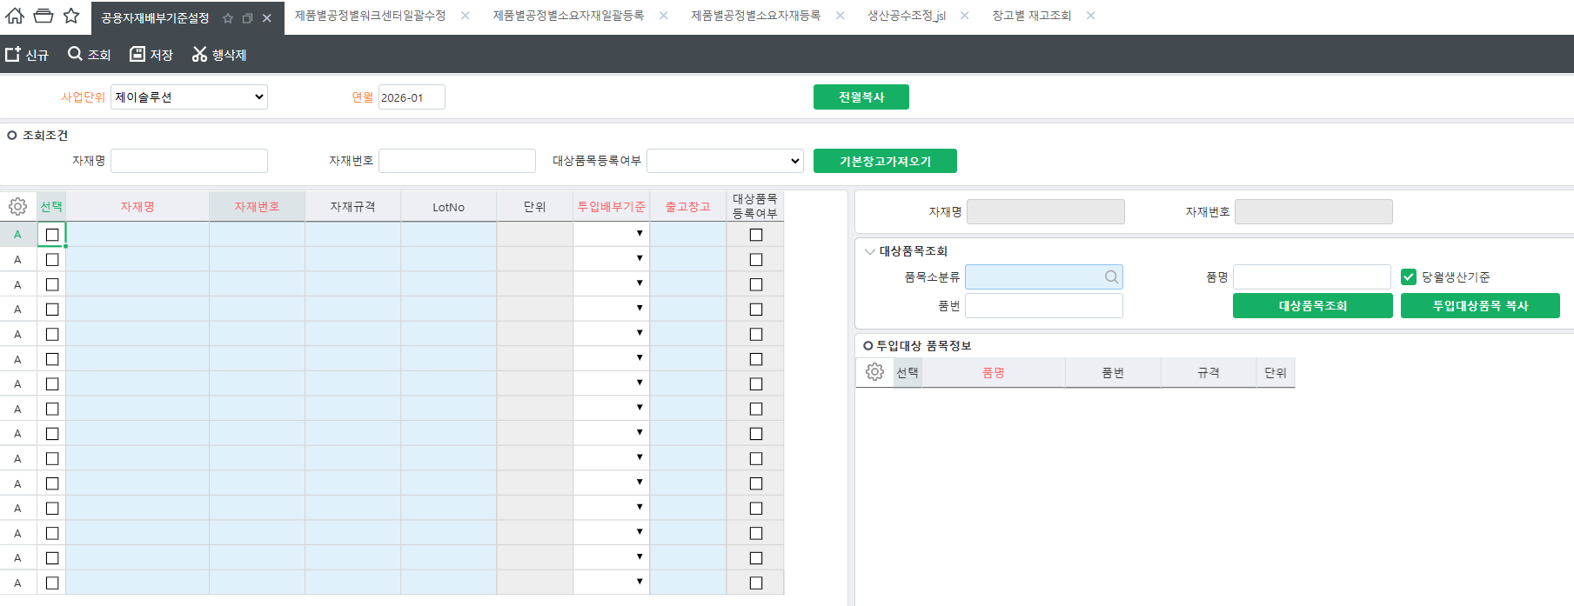

4. 안전재고 수량 설정 및 알람 기능 추가

5. 작업지시 출력 이력 추가

6. 생산의뢰에 의한 작업지시 진행

7. 생산현황표 ERP내재화

8. 생산 현장 수불 (공정 이동 현황) 진행 목표 (수불 정합성 향상 및 생산 Capa 검증)

9. 열선 재고 실시간 반영 방법 (1번과 연계)

